PARTE 1
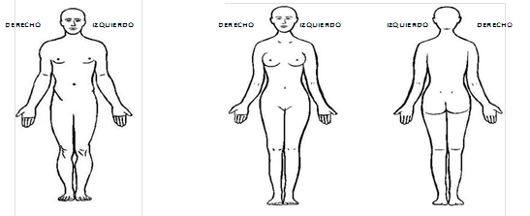
 | PROCESO ATENCIÓN SERVICIO QUIRÚRGICO |  |  | Codigo: FR-ASQ-001
 |  |  |  | Version: 00
 | LISTA DE CHEQUEO SEGURIDAD USUARIO QUIRÚRGICO |  |  | Fecha de aprobacion: 16 de mayo de 2025

NOMBRE: |  | H.C.

FECHA |  | MD. CIRUJANO
INSTRUCCIÓN: Registre en cada casilla afirmando o negando si al ingreso del usuario se CUMPLE con todos los requisitos necesarios para la cirugía.

PRIMERA VERIFICACIÓN
PREOPERATORIO
PERSONAL DE ENFERMERIA (INGRESO USUARIO) |  |  | SI | NO | OBSERVACIONES
Recepciona usuario mínimo 30 minutos antes de la cirugía
Saluda a usuario, le dá la bienvenida y realiza la presentación correspondiente.
Confirma identificación del paciente, verificando con la manilla de identificación
Verifica alertas visuales, presencia de manilla roja (alergia) e informa al equipo quirúrgico
Verfica el cumplimiento de la lista de chequeo control prequirúrgico
El paciente cuenta con el estado higienico correcto, uñas limpias y cortas.
Historia Clínica completa
Exámenes laboratorio actualizados
Estudios radiológicos: Cuáles: __________________________________________________ _______________________________________________________ N° de Placas o CD____
Reserva de sangre confirmada, consentimiento informado de transfusión
Consentimiento Informado Quirúrgico, DILIGENCIADO Y FIRMADO Y ENTENDIDO POR EL MÉDICO Y EL PACIENTE.
Valoración preanestesica, consentimiento informado anestésico firmado y entendido por médico y paciente.
Valoración prequirúrgica, Interconsultas (si aplica)
Visita preanestésica.
Tiene ayuno y la preparación prequirúrgica específica según el tipo de intervención quirúrgica
Zona operatoria preparada ( si aplica)
En caso de órganos o miembros pares señale con marcador con la palabra "SI" el órgano o miembro a intervenir.
Se confirma la disponibilidad del material de osteosíntesis u otro material medicoquirúrgico necesario para la cirugía.
TIPO DE RIESGO:
CAIDAS _______ AISLAMIENTO UPP ______
 | 1. Aéreo ____
 | 2. Contacto ___ | otro___________
 | 3. Gotas ____
Brinda apoyo psicológico necesario:
Aplica antibiótico profilactico de acuerdo a protocolo

 | Nombre y firma del talento humano de enfermería responsable
MARCACIÓN LADO OPERATORIO EN ÓRGANO O MIEMBRO PAR

